MENU


¿TIENES DUDAS?
INDICADORES BASURA CERO

APROVECHAMIENTO
PORCENTAJE DE APROVECHAMIENTO 2022
OBJETIVO
ESTRATEGIA |  | APROVECHAMIENTO
SEDE | CARTAGENA
MES | TOTAL DE RESIDUOS APROVECHADOS 2022 (Kg) |  | TOTAL DE RESIDUOS GENERADOS (Kg) | PORCENTAJE DE APROVECHAMIENTO | META
ENERO | 95,644.00 |  | 125,122.00 | 76.44% | 90%
FEBRERO | 161,489.80 |  | 203,038.30 | 79.54% | 90%
MARZO | 193,513.40 |  | 252,837.90 | 76.54% | 90%
ABRIL | 140,032.20 |  | 177,379.70 | 78.94% | 90%
MAYO | 161,854.20 |  | 198,553.50 | 81.52% | 90%
JUNIO | 167,804.90 |  | 198,961.10 | 84.34% | 90%
JULIO | 135,139.80 |  | 171,442.40 | 78.83% | 90%
AGOSTO | 209,837.30 |  | 250,916.60 | 83.63% | 90%
SEPTIEMBRE | 68,584.10 |  | 81,188.90 | 84.47% | 90%
OCTUBRE | 0.00 |  | 1,427.50 | 0.00% | 90%
NOVIEMBRE | 0.00 |  | 0.00 |  | 90%
DICIEMBRE | 0.00 |  | 0.00 |  | 90%
RESIDUOS
 | PORCENTAJE DE APROVECHAMIENTO
ENERO | 76.44%
FEBRERO | 79.54%
MARZO | 76.54%
ABRIL | 78.94%
MAYO | 81.52%
JUNIO | 84.34%
JULIO | 78.83%
AGOSTO | 83.63%
SEPTIEMBRE | 84.47%
OCTUBRE | 0.00%
NOVIEMBRE | 0.00%
DICIEMBRE | 0.00%

MES | ANALISIS DE CAUSA
ENERO
FEBRERO
Marzo
ABRIL
MAYO
JUNIO
JULIO
AGOSTO
SEPTIEMBRE
OCTUBRE
NOVIEMBRE
DICIEMBRE

REUTILIZACION
PORCENTAJE DE REUTILIZACION 2022
OBJETIVO |  | ,,,,,,,,,,
ESTRATEGIA |  | REUTILIZACION
SEDE | CARTAGENA
MES | TOTAL DE RESIDUOS REUTILIZADOS (Kg) |  | TOTAL DE RESIDUOS GENERADOS (Kg) | PORCENTAJE DE REUTILIZACION | META
ENERO | 25,222.00 |  | 125,122.00 | 20.16% | 20%
FEBRERO | 38,310.00 |  | 203,038.30 | 18.87% | 20%
MARZO | 56,406.00 |  | 252,837.90 | 22.31% | 20%
ABRIL | 34,469.00 |  | 177,379.70 | 19.43% | 20%
MAYO | 33,791.00 |  | 198,553.50 | 17.02% | 20%
JUNIO | 28,666.00 |  | 198,961.10 | 14.41% | 20%
JULIO | 34,100.00 |  | 171,442.40 | 19.89% | 20%
AGOSTO | 37,699.00 |  | 250,916.60 | 15.02% | 20%
SEPTIEMBRE | 9,937.00 |  | 81,188.90 | 12.24% | 20%
OCTUBRE | 0.00 |  | 1,427.50 | 0.00% | 20%
NOVIEMBRE | 0.00 |  | 0.00 |  | 20%
DICIEMBRE | 0.00 |  | 0.00 |  | 20%
RESIDUOS
 | PORCENTAJE DE REUTILIZACION
ENERO | 20.16%
FEBRERO | 18.87%
MARZO | 22.31%
ABRIL | 19.43%
MAYO | 17.02%
JUNIO | 14.41%
JULIO | 19.89%
AGOSTO | 15.02%
SEPTIEMBRE | 12.24%
OCTUBRE | 0.00%
NOVIEMBRE | 0.00%
DICIEMBRE | 0.00%

MES | ANALISIS DE CAUSA
ENERO
FEBRERO
Marzo
ABRIL
MAYO
JUNIO
JULIO
AGOSTO
SEPTIEMBRE
OCTUBRE
NOVIEMBRE
DICIEMBRE

% REDUCCION
PORCENTAJE DE REDUCCIÓN 2022
OBJETIVO |  | ,,,,,,,,,,
ESTRATEGIA |  | REDUCCIÓN
SEDE | CARTAGENA
MES | RESIDUOS DISPUESTOS DISPUESTOS EN RELLENO |  | RESIDUOS GENERADOS RECLASIFICACIÓN DE RESIDUOS | PORCENTAJE DE REDUCCIÓN | META
JULIO | 687.06 |  | 861.86 | 20.28% | 5%
AGOSTO | 1,837.54 |  | 2,072.54 | 11.34% | 5%
SEPTIEMBRE | 629.03 |  | 913.68 | 31.15% | 5%
OCTUBRE | 0.00 |  | 0.00 |  | 5%
NOVIEMBRE | 0.00 |  | 0.00 |  | 5%
DICIEMBRE | 0.00 |  | 0.00 |  | 5%
RESIDUOS
 | PORCENTAJE DE REDUCCIÓN
JULIO | 20.28%
AGOSTO | 11.34%
SEPTIEMBRE | 31.15%
OCTUBRE
NOVIEMBRE
DICIEMBRE

MES | ANALISIS DE CAUSA
ENERO
FEBRERO
Marzo
ABRIL
MAYO
JUNIO
JULIO
AGOSTO
SEPTIEMBRE
OCTUBRE
NOVIEMBRE
DICIEMBRE

REUTILIZACION (2)
INDICADOR REUTILIZACION 2022
OBJETIVO |  | ,,,,,,,,,,
ESTRATEGIA |  | REUTILIZACION
SEDE | CARTAGENA
MES | TOTAL DE RESIDUOS REUTILIZADOS (Kg) |  | TOTAL DE RESIDUOS APROVECHABLES GENERADOS (Kg) | PORCENTAJE DE REUTILIZACION | META
ENERO | 25,222.00 |  | 119,220.00 | 21.16% | 20%
FEBRERO | 38,310.00 |  | 197,491.00 | 19.40% | 20%
MARZO | 56,406.00 |  | 246,962.00 | 22.84% | 20%
ABRIL | 34,469.00 |  | 172,533.40 | 19.98% | 20%
MAYO | 33,791.00 |  | 192,951.80 | 17.51% | 20%
JUNIO | 28,666.00 |  | 193,806.30 | 14.79% | 20%
JULIO | 34,100.00 |  | 166,994.09 | 20.42% | 20%
AGOSTO | 37,699.00 |  | 244,439.72 | 15.42% | 20%
SEPTIEMBRE | 9,937.00 |  | 76,332.07 | 13.02% | 20%
OCTUBRE | 0.00 |  | 0.00 |  | 20%
NOVIEMBRE | 0.00 |  | 0.00 |  | 20%
DICIEMBRE | 0.00 |  | 0.00 |  | 20%
RESIDUOS
 | PORCENTAJE DE REUTILIZACION
ENERO | 21.16%
FEBRERO | 19.40%
MARZO | 22.84%
ABRIL | 19.98%
MAYO | 17.51%
JUNIO | 14.79%
JULIO | 20.42%
AGOSTO | 15.42%
SEPTIEMBRE | 13.02%
OCTUBRE | 0.00%
NOVIEMBRE | 0.00%
DICIEMBRE | 0.00%

MES | ANALISIS DE CAUSA
ENERO
FEBRERO
Marzo
ABRIL
MAYO
JUNIO
JULIO
AGOSTO
SEPTIEMBRE
OCTUBRE
NOVIEMBRE
DICIEMBRE

APROVECHAMIENTO2
INDICADOR APROVECHAMIENTO 2022
RESPONSABLE |  | Gestion ambiental
ESTRATEGIA |  | Reducción
SEDE | CARTAGENA
MES | TOTAL DE RESIDUOS APROVECHADOS 2022 (Kg) |  | (TOTAL DE RESIDUOS APROVECHADOS 2021 (Kg) | INDICADOR DE REDUCCION 2022 | META
ENERO | 95,644.00 |  | 121,173.00 | -21% | 5%
FEBRERO | 161,489.80 |  | 105,594.00 | 12% | 5%
MARZO | 193,513.40 |  | 156,623.00 | 15% | 5%
ABRIL | 140,032.20 |  | 144,527.00 | 11% | 5%
MAYO | 161,854.20 |  | 104,699.00 | 16% | 5%
JUNIO | 167,804.90 |  | 151,807.00 | 15% | 5%
JULIO | 135,139.80 |  | 159,417.00 | 11% | 5%
AGOSTO | 209,837.30 |  | 173,854.80 | 12% | 5%
SEPTIEMBRE | 68,584.10 |  | 192,065.00 | 2% | 5%
OCTUBRE | 0.00 |  | 116,704.00 |  | 5%
NOVIEMBRE | 0.00 |  | 148,966.00 |  | 5%
DICIEMBRE | 0.00 |  | 175,971.00 |  | 5%

 | INDICADOR DE REDUCCION 2022
ENERO | -21%
FEBRERO | 12%
MARZO | 15%
ABRIL | 11%
MAYO | 16%
JUNIO | 15%
JULIO | 11%
AGOSTO | 12%
SEPTIEMBRE | 2%
OCTUBRE
NOVIEMBRE
DICIEMBRE

MES | ANALISIS DE CAUSA
ENERO
FEBRERO
Marzo
ABRIL
MAYO
JUNIO
JULIO
AGOSTO
SEPTIEMBRE
OCTUBRE
NOVIEMBRE
DICIEMBRE

REDUCCION 2
INDICADOR REDUCCIÓN 2022
RESPONSABLE |  | Gestion ambiental
ESTRATEGIA |  | Reducción
SEDE | CARTAGENA
MES | TOTAL DE RESIDUOS ORDINARIOS GENERADOS 2022 (Kg) |  | TOTAL DE RESIDUOS ORDINARIOS GENERADOS 2021 (Kg) | INDICADOR DE REDUCCION 2022 | META
ENERO | 3,850.00 |  | 5,440.00 | -29% | 5%
FEBRERO | 2,115.00 |  | 8,125.00 | -56% | 5%
MARZO | 2,252.50 |  | 5,155.00 | -56% | 5%
ABRIL | 2,112.50 |  | 5,862.50 | -58% | 5%
MAYO | 2,337.50 |  | 10,377.50 | -64% | 5%
JUNIO | 1,840.00 |  | 8,800.00 | -67% | 5%
JULIO | 1,925.00 |  | 4,262.50 | -66% | 5%
AGOSTO | 2,580.00 |  | 5,637.50 | -65% | 5%
SEPTIEMBRE | 1,925.00 |  | 3,162.50 | -63% | 5%
OCTUBRE | 1,427.50 |  | 3,162.50 | -63% | 5%
NOVIEMBRE | 0.00 |  | 3,437.50 |  | 5%
DICIEMBRE | 0.00 |  | 4,262.50 |  | 5%

 | INDICADOR DE REDUCCION 2022
ENERO | -29%
FEBRERO | -56%
MARZO | -56%
ABRIL | -58%
MAYO | -64%
JUNIO | -67%
JULIO | -66%
AGOSTO | -65%
SEPTIEMBRE | -63%
OCTUBRE | -63%
NOVIEMBRE
DICIEMBRE

MES | ANALISIS DE CAUSA
ENERO
FEBRERO
Marzo
ABRIL
MAYO
JUNIO
JULIO
AGOSTO
SEPTIEMBRE
OCTUBRE
NOVIEMBRE
DICIEMBRE

RESIDUOS REUTILIZADOS
CLASIFICACION GENERAL
 | Total
Madera | 34,100.00
<<

Etiquetas de fila | Suma de CANTIDAD (Kg) | Suma de PORCENTAJE
Madera Tipo A | 34,100.00 | 1.00
Total general | 34,100.00 | 1.00

RESIDUOS DE APROVECHAMIENTO
<<

CLASIFICACION GENERAL (Kg)
 | Total
Papel Y Cartón | 47,752.60
Metales | 11,874.00
Plástico | 5,212.50
Orgánicos | 2,137.00
Madera | 719.00
Otros | 534.00
Inflamable | 138.60
Caucho | 135.00
Raees | 81.40
Etiquetas de fila | Suma de CANTIDAD (Kg) | Suma de PORCENTAJE (%)
Cartón limpio | 41,620.0 | 60.68%
Chatarra | 10,500.0 | 15.31%
Láminas de cartón | 6,061.0 | 8.84%
Plástico limpio | 4,439.0 | 6.47%
Residuos Orgánicos | 2,137.0 | 3.12%
Tornilleria | 1,188.0 | 1.73%
Madera Tipo B | 719.0 | 1.05%
Silica | 519.0 | 0.76%
Zuncho | 475.0 | 0.69%
Plástico pasta | 166.5 | 0.24%
Aluminio sucio | 146.0 | 0.213%
MP Caucho | 135.0 | 0.20%
Pasta carenaje | 109.0 | 0.16%
Canecas plásticas de 5 galones | 84.6 | 0.12%
Residuos de Aparatos Eléctricos y Electrónicos - RAEES | 81.4 | 0.12%
Cartón plast | 60.0 | 0.09%
Aluminio limpio | 40.0 | 0.06%
Canecas plásticas de 55 galones | 36.0 | 0.05%
PET Mezclado | 23.0 | 0.03%
Canecas metálicas de 55 galones | 18.0 | 0.03%
Vidrio | 15.0 | 0.02%
Papel archivo | 11.6 | 0.017%
Total general | 68,584.1 | 100.00%

RESIDUOS REDUCIDOS
<<

CLASIFICACION GENERALCARACTERIZACION DE ORDINARIOS (Kg)
 | Total
Aprovechamiento CDR | 448.36
Orgánicos | 198.00
Ordinarios | 180.67
Plástico | 47.68
Papel Y Cartón | 27.86
Otros | 5.60
Caucho | 4.03
Metales | 1.41
Toxicos | 0.08

Etiquetas de fila | Suma de CANTIDAD (Kg) | Suma de PORCENTAJE (%)
Podas | 355.56 | 39%
Residuos Orgánicos | 198.00 | 22%
Toallas de mano | 92.81 | 10%
Residuos Ordinarios Caracterizacion de ordinarios | 79.70 | 9%
Plástico contaminado con restos de comida | 52.28 | 6%
Residuos de baño | 42.36 | 5%
Plástico limpio | 32.54 | 4%
Cartón limpio | 15.21 | 2%
Botellas Pet | 10.50 | 1%
Papel archivo | 9.59 | 1%
Residuos ordinarios | 5.69 | 1%
MP Caucho | 4.03 | 0%
Papel encerado | 3.05 | 0%
Waipers contaminados | 2.65 | 0%
Silica | 2.43 | 0%
Plástico pasta | 1.86 | 0%
Bolsas plasticas limpias | 1.19 | 0%
Latas | 0.78 | 0%
Vasos Plásticos limpios | 0.74 | 0%
Absorbag | 0.64 | 0%
Tetra pack | 0.43 | 0%
Empaque multicapa | 0.42 | 0%
Chatarra | 0.42 | 0%
Icopor | 0.29 | 0%
Vidrio | 0.22 | 0%
Tornilleria | 0.17 | 0%
envases plasticos contaminados (lubricantes) | 0.08 | 0%
Papel aluminio | 0.05 | 0%
Total general | 913.68 | 100%

INDICADOR DE APROVECHA
¿QUE ES?
El indicador de aprovechamiento, es un indicador de l tipo impacto, osea este indicador mide el cambio esperado de nuestra iniciativas de aprovechamiento (vallga la redundancia), y es que nosotros cuendo tomamos una desicion encaminada a aprovechar los residuos, este indicador mide efectividad de nuestras desiciones.
¿QUE MIDE?
Mide la diferencia porcentual entre los residuos totales de Auteco y los residuos cuyadisposicion final es un aprovechamiento.
¿COMO MEDIR?
Antes de pensar en como medir este indicador, toca tomar en cuenta que es un idnicador del tipo cuantitativo y lo que nos mostrara seran cantidades porcentuales que fueron medidas en Kg, por ende la forma correcta de medirlo e interprestarlo es la siguiente:
+ revisar la tabla dinamica de cantidades generales que se encuentra en la seccion de "BASURA CERO",, centrandoce en la columna de excedentes que son los residuos cuyo principal fin es el aprovechamiento, esta informacion te dara un contexto un poco mas amplio de la situacion que tiene auteco.
+revisar el indicador de aprovechamiento, centrandoce en la columna de porcentaje de aprovechamiento, al mismo tiempo que se compara con la informacion revisada en el iterar anterior.
+si usted encuentra que el porcentaje de aprovechamiento y es la cantidad de excedentes son muy distantes o no cuentan con una correcta correlacion, prociga a revisar la tabla dinamica de residuos en la seccion de "BASURA CERO", filtrando tanto por inciativa como por tipo general de residuo, esto con el fin de observar el porque de la incongruencia o falta de correlacion entre excedentes y aprovechamiento.
+para finalizar realice la aclaracion del ¿porque?, en la seccion de analisis de causa, presente en el indicador de aprovechamiento.
¿PARA QUE MEDIR?
Este indice no solo permite observar la cantidad porcentual de residuos aprovechables, si no que este indice tambien se puede correlacionar con medidas economicas (comercializando estos materiales), estrategicas y de impacto , bien sea relacionada con actividades de puramente de la emrpesa o relacionada con actividades que afectan la certificacion basura cero

FORMULA
$$A= \frac{\sum{RA}}{\sum{RT}} ∗100$$
A = indice de aprovechamiento
RA = residuos aprovechables generados
RT = residuos totales generados

INDICADOR DE REUTILIZACION
¿QUE ES?
El indice de reutilizacion es un indicador de impacto y de eficiencia el cual mide o representa el rendimiento de los residuos reutilizados actualmente en Auteco SAS, y si nuestras iniciativas en materia de reutilizacion si representan los cambios esperados,.
¿QUE MIDE?
Mide la diferencia porcentual entre los residuos totales de Auteco y los residuos cuyadisposicion final es la reutilizacion.
¿COMO MEDIR?
Antes de pensar en como medir este indicador, toca tomar en cuenta que es un idnicador del tipo cuantitativo y lo que nos mostrara seran cantidades porcentuales que fueron medidas en Kg, por ende la forma correcta de medirlo e interprestarlo es la siguiente:
+ revisar la tabla dinamica de cantidades generales que se encuentra en la seccion de "BASURA CERO", tomando como base la informacion filtrada con el panel de segmentacion de dato (la idea es que selecciones la iniciativa de reutilizacion) , ya teniendo la informacion filtrada, es mucho mas facil analizar los residuos pertenecientes a esta iniciativa y ademas podremos observar como fue su comportamiento mes a mes.
+revisar el indicador de reutilizacion, centrandoce en la columna de porcentaje de reutilizacion, al mismo tiempo que se compara con la informacion revisada en el iterar anterior.
+si usted encuentra que el porcentaje de reutilziaicon y la cantidad de residuos vistos en la denamica de cantidades son muy distantes o no cuentan con una correcta correlacion, prosiga a revisar la tabla dinamica de residuos , presente en la seccion de "BASURA CERO", filtrando tanto por inciativa como por tipo general de residuo, esto con el fin de observar el porque de la incongruencia o falta de correlacion entre los residuos y el indice de reutilizacion.
+para finalizar realice la aclaracion del ¿porque?, en la seccion de analisis de causa, presente en el indicador de reutilizacion.
¿PARA QUE MEDIR?
Este indice no solo permite observar la cantidad porcentual de residuos reutilizables, si no que este indice tambien se puede correlacionar con medidas economicas (revisando el ahorro de reutilizar materiales , evitando comprar nuevas unidades del mismo), estrategicas y de impacto , bien sea relacionada con actividades puramente de la empresa o relacionada con actividades que afectan la certificacion basura cero

FORMULA
$RU= \frac{\sum{Ru}}{\sum{RT}} ∗100$
RU = indice de reutilizacion
Ru = residuos reutilizados genrados en Auteco SAS
RT = residuos totales generados en Atuetco SAS

INDICADOR DE REDUCCION
¿QUE ES?
El índice de reducción es un indicador de impacto y de eficiencia el cual mide o representa la reducción de los residuos generados en Auteco SAS, al mismo tiempo que es una forma de representar la efectividad o ineficiencia de las medidas tomadas por la compañía.
¿QUE MIDE?
Mide la diferencia porcentual entre los residuos totales de Auteco y los residuos a los que se les aplican estrategias de reducción y sus actividades.
¿COMO MEDIR?
Antes de pensar en cómo medir este indicador, toca tomar en cuenta que es un indicador del tipo cuantitativo y lo que mostrara son las cantidades porcentuales que fueron medidas en Kg, este indicador obtiene su información base del proceso de reclasificación de residuos, y se representa mediante la formula presente a la derecha.
El índice de reducción lo que representa es la cantidad de residuos que son enviados a relleno sanitario, en pocas palabras, si el índice da 25% eso significa que evitamos que el 25% de los residuos generados en Auteco SAS ingresaran a un relleno sanitario, reduciendo la participación de la compañía dentro del relleno sanitario.
¿PARA QUE MEDIR?
Este índice no solo permite observar la cantidad porcentual de residuos dispuestos en el rellenos sanitario, si no que este índice también se puede correlacionar dicho índice con medidas económicas (aquí se puede demostrar el ahorra de los costos de disposicion en relleno sanitario), estratégicas y de impacto.
FORMULA
$$REDUC=\frac{\sum{RA + \sum{RR}}}{\sum{RE}}=1− \frac{\sum{RO}}{\sum{RE}}$$
Dónde:
REDUC = índice de reducción.
RA = residuos aprovechables identificados en la reclasificación de residuos.
RR= residuos peligrosos identificado en la reclasificación de residuos.
RO = residuos ordinarios identificados en la reclasificación de residuos
RE = es el total de residuos ingresaros en la reclasificación de residuos

PARTES
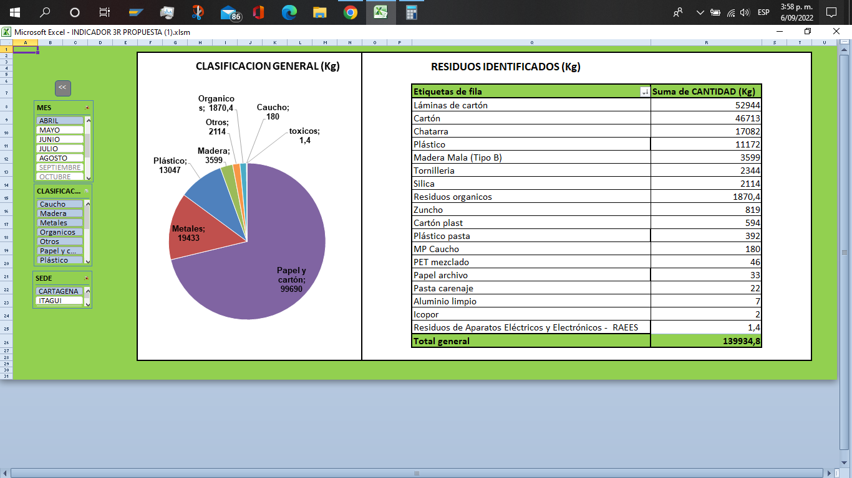
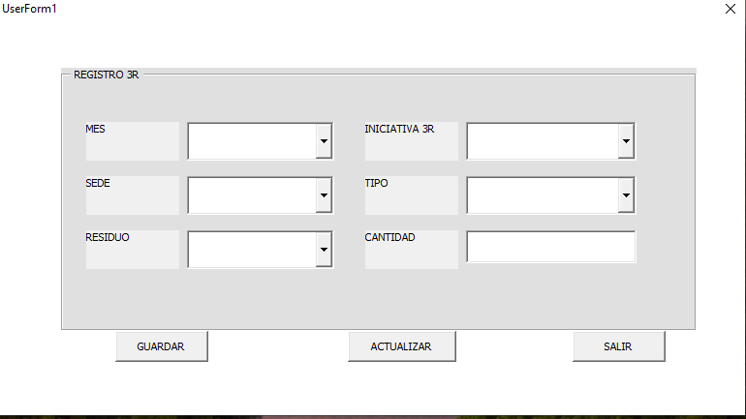

CONSOLA DE REGISTRO:
La consola de resgistro es un formulario de usuraio creado en MACROS (VB) dentro de Excel, esta se encuentra ubicado en la seccion indicadores basura cero> "registro", esta consola cuenta con la ventaja de poder registrar los residuos, junto a sus iniciativas , mes de generacion, etc;de forma organizada y evitando que se comenta el error de escribir de forma erronea un mes o la sede.
Esta consola cuenta con 6 campos a completar de los cuales 5 tienen listas desplegables, y 3 botones de comando los cuales cumplen funciones como el guardar los datos presentes en los campos, actualizar las tablas dinamicas que alimantan ciertas graficas del indicador, y salir de la consola de registro.

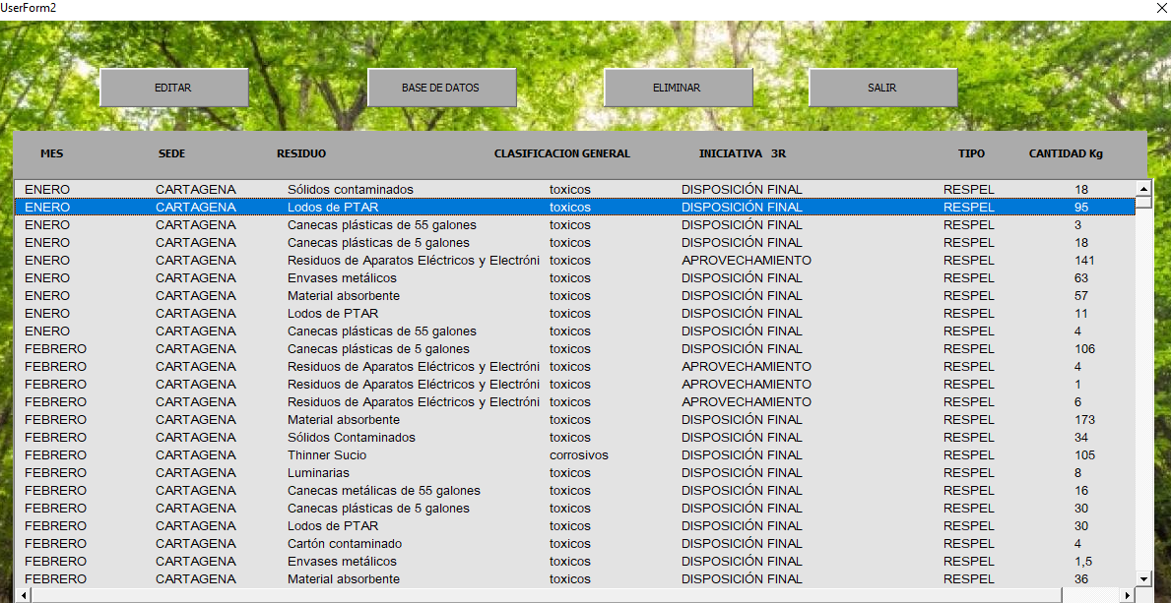

LISTA DE RESIDUOS:
La lista de residuos es un interfaz grafica la cual representa de forma organizada todos los datos presentes en la base de datos., esta se encuentra ubicada en la seccion indicadores basura cero> "Lista",.
Esta interfaz permite la vizualizacion y edicion de los campos presentes en la misma por medio del boton editar, ademas esta interfaz cuenta con un boton para ir a la base de datos original, un boton para eliminar una fila , y un boton para salir de la misma

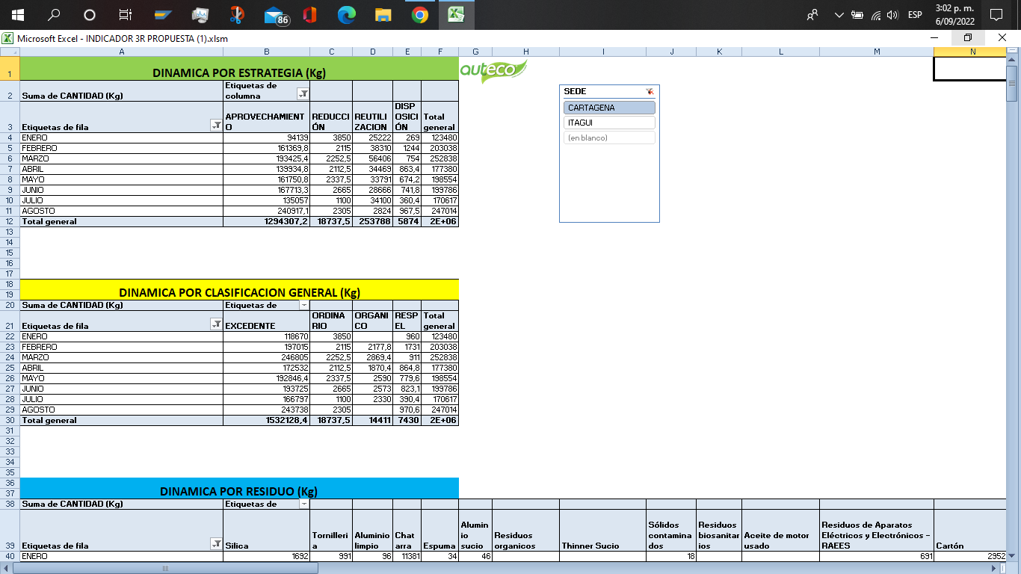

TABLAS DINAMICAS:
Las tablas dinamicas con un conjunto de motores operacionales los cuales permiten los calculos controlados de ciertos campos de la base de datos, entre los campos que se calculan en esta estan, la cantidad en Kg de los residuos por tipo de iniciativa 3R, la cantidad en Kg de residuos por clasificacion generar, la cantidad de los residuos de forma individuos, y las caracterizaciones individuales de los residuos aprovechados, reutilizados y reducidos, cabe resaltar que esta informacion se puede segregar por sede, y que para volver al inicio solo basta con darle click al logo de Auteco.

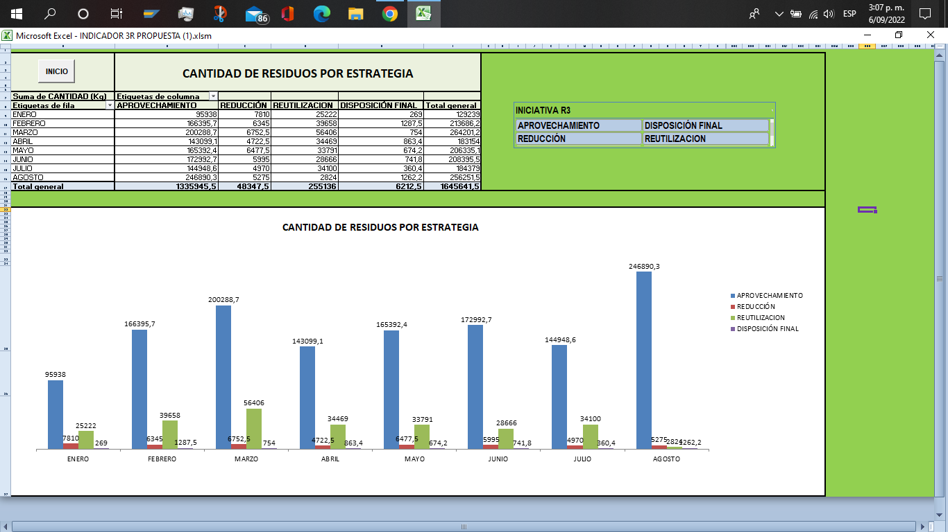
CANTIDAD DE RESIDUOS POR ESTRATEGIA:
Esta seccion es una version extendida de la dinamica por estrategia descrita anteriormente, esta presenta la ventaja de que se puede visualizar de forma grafica el comportamiento intertemporal de los residuos pertenecientes a cada una de las estrategias,.
¿PORQUE ES IMPORTANTE?
Esta seccion permite el analisis mas a fondo de los indicadores de aprovechamiento, reulizacion y reduccion, dedido a que podemos observar de manera holistica el comportamiento de los residuos y como estos afectan los porcentajes, por ejemplo, supongamos la situacion hipotetica de que en Junio generamos 500Kg de residuos aprovechables y nuestro porcentaje de aprovechamiento fue de 90,9%, pero en Julio generamos los mismos 500Kg de aprovechables pero nuestrto porcentaje de aprovechamiento bajo a 73%, ¿porque?, pues resulta y pasa de que la cantidad de residuos reutilizados en Junio fue de 50 Kg pero en Julio paso a ser de 180Kg , en resumen, a pesar de generar la misma cantidad de aprovechables , el porcentaje vario porque los residuos reutilizables aumentaron el divisor , en pocas palabrars este seccion nos otorga un contexto de la situacion de nuestros residuos.

NOTA: el ejemplo que se da , es un ejemplo hipotetico, y resumido, osea este ejemplo no toma en cuenta todas las variables, porque este ejemplo solo tiene la funcion de dar una respuesta al porque se tienen todos estos componentes.

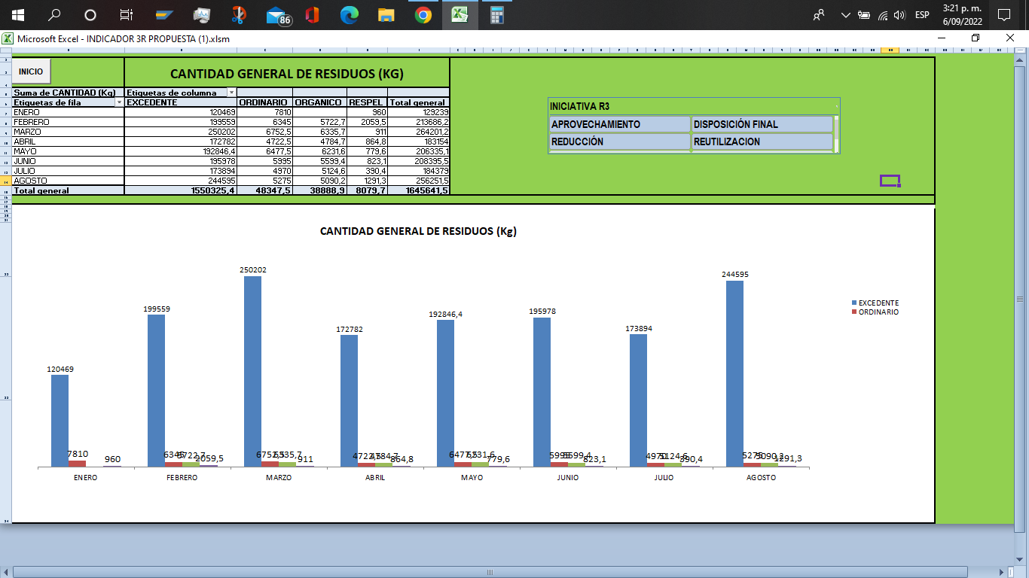

CANTIDAD DE RESIDUOS POR CLASIFICACION GENERAL:
Esta seccion es una version extendida de la dinamica por cantidad general descrita anteriormente, esta presenta la ventaja de que se puede visualizar de forma grafica el comportamiento intertemporal de las cantidades generales por clasificacion general (excedentes, ordinarios, organicos y respel) de los residuos generados.
¿PORQUE ES IMPORTANTE?
Esta seccion permite el analisis mas a fondo de la seccion de "cantidad de residuos por estrategia"dedido a que podemos observar de manera mas detallada los residuos generales que afectaron las cantidades masicas de las estrategias, si seguimos con el ejemplo anterior, digamos que queremos ver el porque pasaron los residuos reutilizados de 50 Kg en el mes de Junio a 180Kg en el mes de Julio, la razon es que en Junio solo se estaba reutilizando 50 Kg de excedetnes, pero en Julio se registro no solo la reutilizacion de 50 Kg de excedentes sino que adicional a estos ,se registro la reutilizacion de 130 Kg de ordinarios (un ejemplo) provenientes de una estrategia la cual se enfoca en volver a usar al Absorbag como un desecante en otro proceso, pero , ¿como supimos que era el Absorbag si en esta seccion las cantidades son muy generales?, bueno eso es gracias a la seccion de identificacion de residuos, la cual se explica en la parte de abajo, en resumen , aqui lo que se hace es decir cual residuos GENERAL es el que pertenece a una estrategia, y agracias a eso le podemos dar contexto a nuestro indicador.

CANTIDAD DE RESIDUOS POR CLASIFICACION GENERAL:
Esta seccion es una version extendida de la dinamica de "cantidad de los residuos de forma individual" descrita anteriormente, esta seccion presenta la ventaja de que se puede filtrar de forma comoda los residuos bien sea , por su clasificacion general o por su iniciativa 3R.
¿PORQUE ES IMPORTANTE?
Esta seccion permite el analisis mas a fondo de la seccion de "cantidad de residuos por clasificacion general"dedido a que podemos observar de manera mas detallada los residuos especificos que se generan en cada uno de los conjuntos, por ejemplo, si seguimos con el ejemplo anterior, en resumen se descubrio que el porcentaje vario debido a la precencia de ciertos residuos ordinarios reutilizados que aumentaron el valor del divisor, sin embargo, para general un analisis adecuado, por lo menos deberiamos saber cual fue el residuo ordinario que genero ese repentino aumento, para eso lo unico que hacemos es filtrar por clasificacion general "ORDINARIOS" y por iniciativa "REUTILIZACION" y nos saldran los residuos que se generaron y posiblemente afectaron la medicion, de esa forma se supo en el ejemplo hipotetico que el Absorbag estab siendo reutilizado.

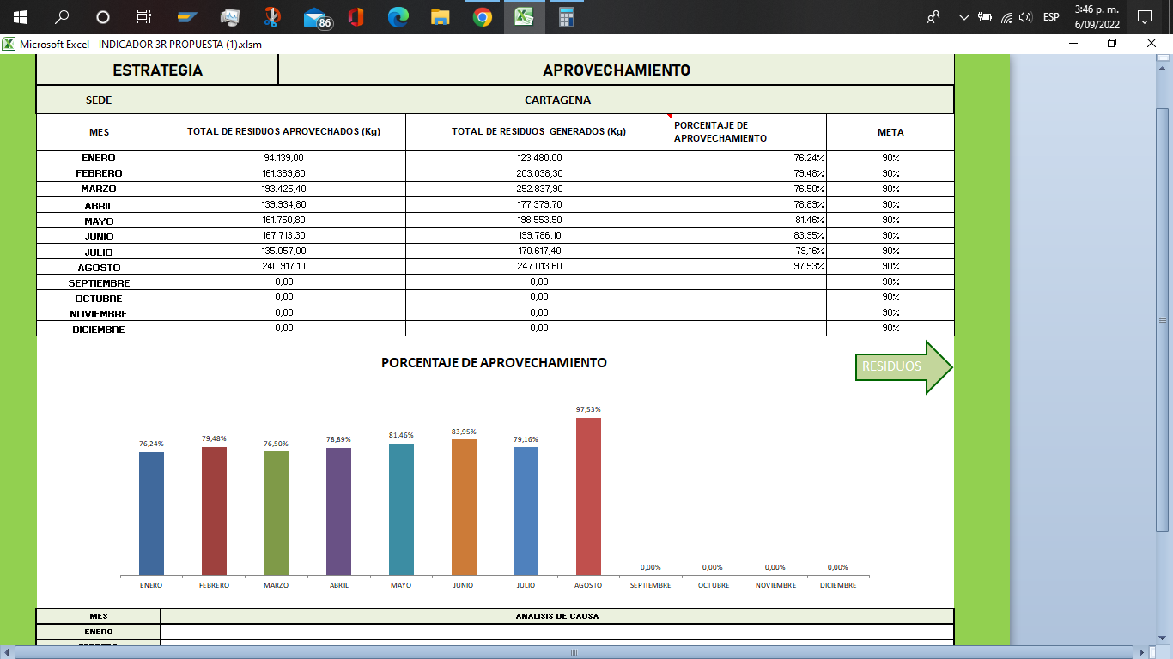

INDICADORES 3R:
Por ultimo pero no menos importante, se encuentran los indicadores 3R, en este caso la imagen muestra el indicadore de aprovechamiento, este indicador esta compuesto por una una tabla intertemporal la cual muestra la cantidad del residuo de la iniciativa dando cumplimiento a los puntos 6.4.3, 6.5.3, 6.6.3 del manual basura cero, la cantidad general de los residuos generados, y la cantidad porcentual de la iniciativa osea el indicador dando cumplimiento a los puntos 6.4.1, 6.5.1, 6.6.1 del manual basura cero, ademas de que muestra los objetivos y metas de cada uno de los indicadores dando cumplimiento a los puntos 6.4.1, 6.5.1, 6.6.1 del manual basura cero, ademas todo junto compone al indicador de la iniciativa, en ese caso se da cumplimiento a los punto 6.4.4, 6.5.4, 6.6.4 del manual basura cero, por otro lado, se incluyo una pestaña de residuos por iniciativa presente dentro del indicador (es la flecha verde), esta subseccion contiene los residuos generados por tipo de iniciativa, ademas de que permite una caracterizacion, medicion e identificacion de los mismos , osea podemos observar de forma sencilla cuales fueron los residuos que aportaron al porcentaje de la iniciariva, de esta forma de da cumplimiento al punto 6.2.1 del manual basura cero , cabe resaltar que esto solo resume a los indicadores 3R, si queremos mas informacion individual de cada uno de estos por favor ir a la seccion especial en la parte de "¿tienes dudas?".

